buffer长度生成
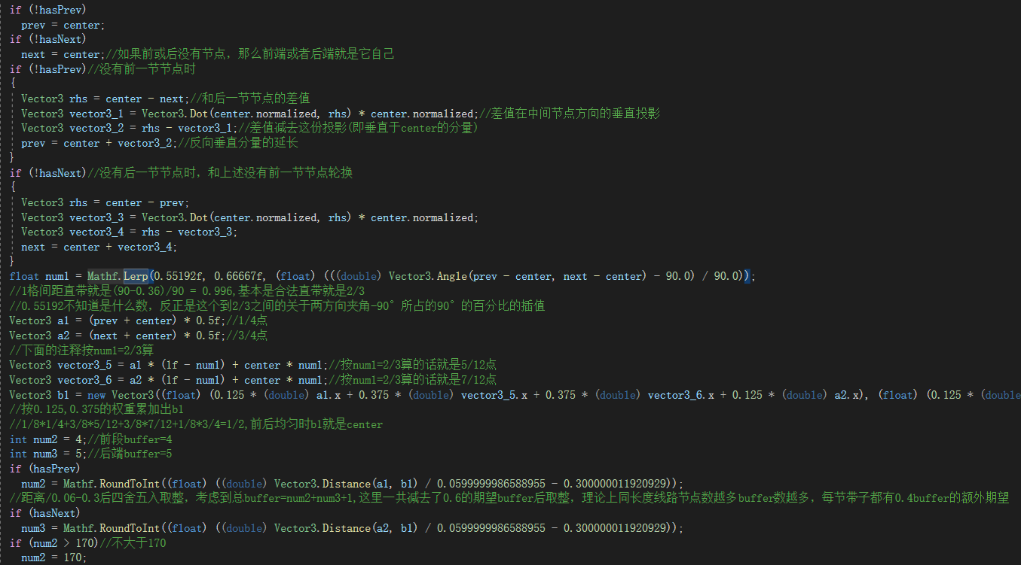
最粗略的算法是在非极端情况下每0.06m就是1buffer,如果半边超过170buffer就按170buffer算(也就是说一节带子最多长341buffer),而最短情况下一节带子3buffer
实际上是使用贝塞尔曲线根据节点与其相邻节点的坐标插值画出传送带路径后，再依据前后节点角度取0.552~0.667之间的一个数字作为基准计算前中后3个关键点位
然后分别根据前中、中后点位的空间距离计算前段buffer和后段buffer，前后端buffer不低于1不高于170，如果带子是线路端点则分别是4和5，而中心buffer长度则是1，节点包含buffer总数是前+1+后
核心逻辑代码如下： | CargoTraffic.cs | GetBezierArc

垃圾块物理逻辑
